08-06-2024 1- Plateau A GAF AM
CD AIN
 | 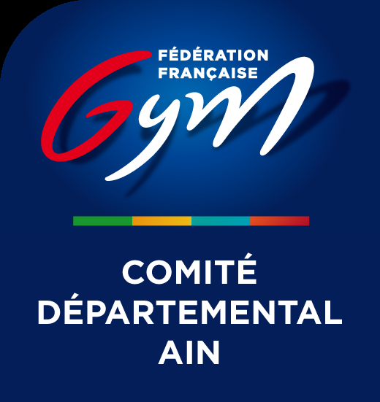
Ordre de passage nominatif - GP AIN TOUTES DISCIPLINES du 08/06/2024 au 09/06/2024 - GEX

08/06/2024

Plateau A GAF

- 09:30

Subdvision 1 : 09:30 - 11:10
Categories: Regionale 10 ans et plus GAF 2
Rotation 1
F1 SAUT | F2 BARRES ASYMÉTRIQUES | F3 POUTRE | F4 SOL | R1 REPOS
Regionale 10 ans et plus GAF 2 | Regionale 10 ans et plus GAF 2 | Regionale 10 ans et plus GAF 2 | Regionale 10 ans et plus GAF 2 | Regionale 10 ans et plus GAF 2
ALJF AMBERIEU | ALJF AMBERIEU | GYMNASTIQUE CLUB VIRIAT | SEREINE MONTLUEL | LA GEXOISE
Equipe 3: | Equipe 5: | Equipe 2: | Equipe 2: | Equipe 2:
Mathilde FROMENT | Beryl DE VILLENEUVE | Marine BERNARD | Anaïs ROCHE | Chloé RAMOS
Loriane GRENAUD | Lou-Anne GANDRILLE | Léna GOALES | Adèle ATMANI | Naomi Chiara KADO
ELISA NICOU | Yuna VUILLIEN | Loane GREFFERAT | Ambre BONORA | Erykah MEDZEGUE
Charlotte DESBOIS | LIYA BOUREILLE GUIGOUT | Apolline GUERITAINE | Lyanna LIARD | Salomé LE GALL
Cléa VAILLAT | Romane GERARD BAUCHER |  | Camille VALE DA SILVA | Kimi MEDZEGUE

Subdvision 3 : 11:10 - 12:30
Categories: Nationale 10-13 ans GAF 2,PERF POUS BENJ
Rotation 1
F33 SAUT | F34 BARRES ASYMÉTRIQUES | F35 POUTRE | F36 SOL
PERF POUS BENJ | Nationale 10-13 ans GAF 2 | Nationale 10-13 ans GAF 2 | PERF POUS BENJ
ALJF AMBERIEU | GYMNASTIQUE CLUB VIRIAT | LA GEXOISE | SEREINE MONTLUEL
Equipe 1: | Equipe 2: | Equipe 1: | Equipe 1:
JENNA HASSANE | Cassandre GABE | Phoebe LEW-MAN-MEW | Léna COURTAUT
Elyna GRATTARD-LEDENTU | Yaelle MARTINAND-PELISSON | Liav LEVY SITRUK | Jade LEBAS
Lola PROMONET | Naelya RACCURT | Gaia GIRARDI | Lylou BEL
Texane D AGOSTE |  | Noa DECOUCHON
Jeanne BLANCHET |  | Océane COLLOS

PALMARES - 12:30

